Visual System Context
04 / Kiến trúc runtime GenSticker
Component topology hiện tại và các external trust boundaries

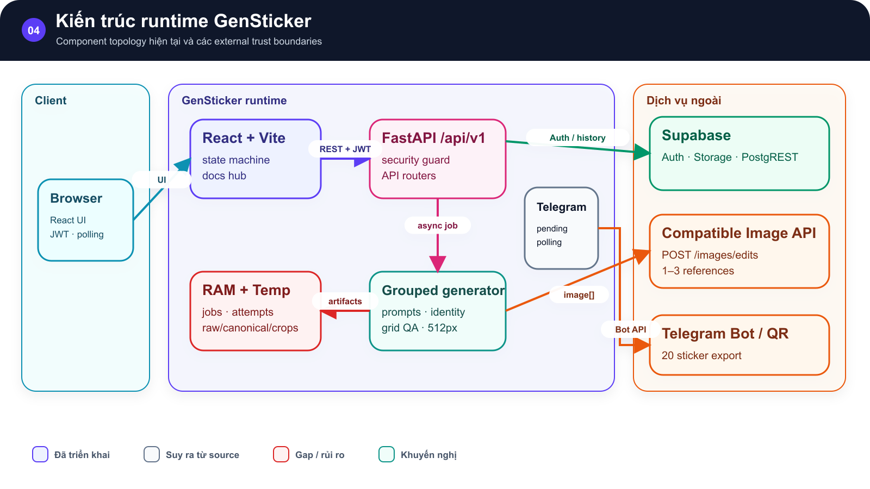
SƠ ĐỒ • Kiến trúc runtime GenSticker

Browser gọi React, React gọi FastAPI |  | FastAPI điều phối grouped generator, RAM/temp, Supabase, Image API và Telegram

 | →

Component topology runtime và các external trust boundaries. |  | Component topology runtime và các external trust boundaries.

 | →

Component topology hiện tại và các external trust boundaries Implemented • Inferred • Gap/Risk • Recommended

Hình GS-DOC-04 — Kiến trúc runtime GenSticker. Component topology runtime và các external trust boundaries.

Mô tả sơ đồ: Browser gọi React, React gọi FastAPI; FastAPI điều phối grouped generator, RAM/temp, Supabase, Image API và Telegram.

Nguồn: backend/app/main.py; backend/app/services/sticker_pipeline.py; backend/sticker_generation/grouped.py • kien_v5 @ c09e26a • 2026-08-09

Visual Sequence
04 / Sequence tạo một bộ 20 sticker
4 image requests/job: canonical + ba sheet landscape, sau đó structural QA và persistence best-effort

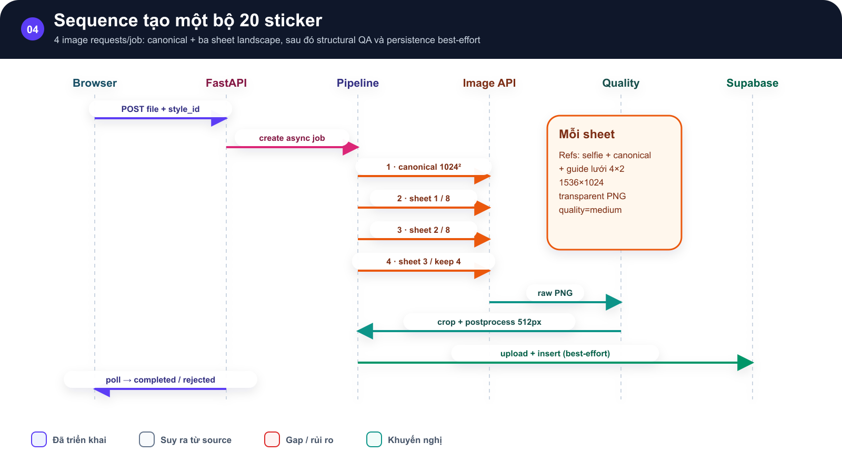
SƠ ĐỒ • Sequence tạo một bộ 20 sticker

Swimlane từ Browser qua FastAPI, Pipeline, Image API, Quality và Supabase |  | gồm canonical, ba sheet, crop và poll kết quả

 | →

Sequence bốn image request, structural QA, polling và persistence best-effort. |  | Sequence bốn image request, structural QA, polling và persistence best-effort.

 | →

4 image requests/job: canonical + ba sheet landscape, sau đó structural QA và persistence best-effort Implemented • Inferred • Gap/Risk • Recommended

Hình GS-DOC-04 — Sequence tạo một bộ 20 sticker. Sequence bốn image request, structural QA, polling và persistence best-effort.

Mô tả sơ đồ: Swimlane từ Browser qua FastAPI, Pipeline, Image API, Quality và Supabase; gồm canonical, ba sheet, crop và poll kết quả.

Nguồn: backend/sticker_generation/grouped.py; backend/sticker_generation/providers/openai_image.py; backend/app/services/sticker_pipeline.py • kien_v5 @ c09e26a • 2026-08-09

Visual Pipeline
04 / Pipeline năm giai đoạn
Mốc tiến độ user-facing và artifact tạo ra ở từng giai đoạn

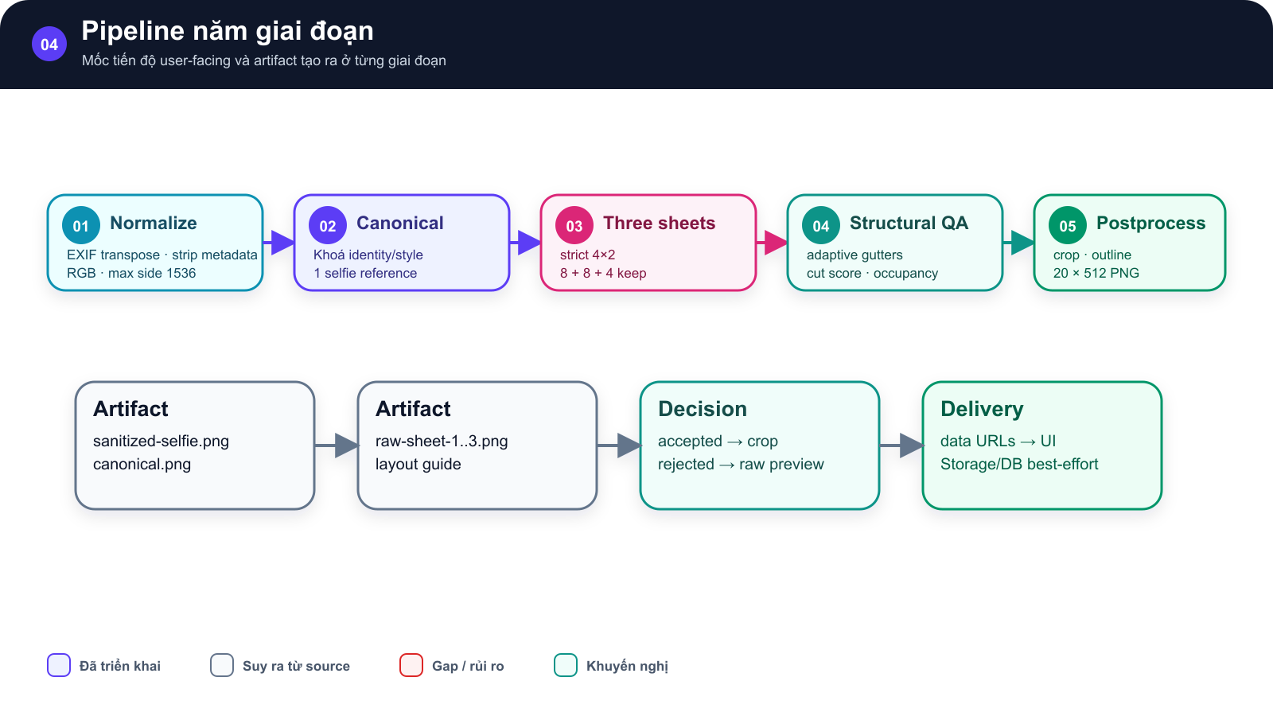
SƠ ĐỒ • Pipeline năm giai đoạn

Normalize, Canonical, Three sheets, Structural QA và Postprocess |  | bên dưới là artifact, decision và delivery

 | →

Năm giai đoạn user-facing và artifact được tạo ở từng mốc. |  | Năm giai đoạn user-facing và artifact được tạo ở từng mốc.

 | →

Mốc tiến độ user-facing và artifact tạo ra ở từng giai đoạn Implemented • Inferred • Gap/Risk • Recommended

Hình GS-DOC-04 — Pipeline năm giai đoạn. Năm giai đoạn user-facing và artifact được tạo ở từng mốc.

Mô tả sơ đồ: Normalize, Canonical, Three sheets, Structural QA và Postprocess; bên dưới là artifact, decision và delivery.

Nguồn: backend/app/services/sticker_pipeline.py; backend/sticker_generation/identity.py; backend/sticker_generation/postprocess.py • kien_v5 @ c09e26a • 2026-08-09

